MAPE
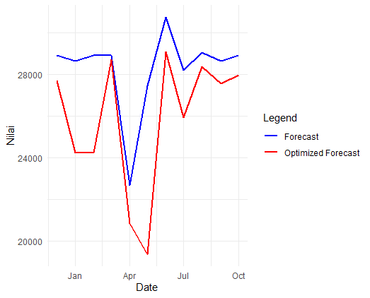
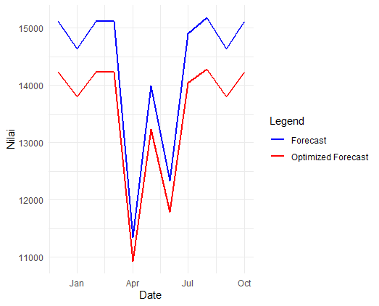
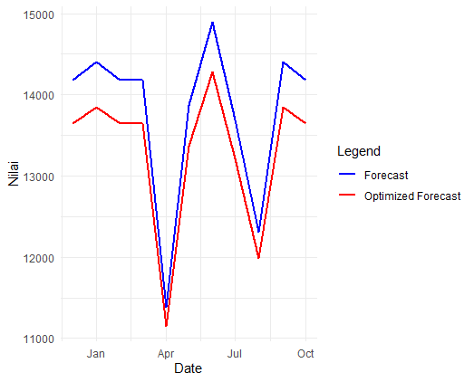
Variable | MAPE WFTS-LQP | MAPE WFTS-LQP-DE | Bongkar |  | Muat
Loading | 10.99% | 9.63%
Unloading | 9.13% | 9.04%
Capacity | 7.27% | 4.40%

 |  |  |  | Kapasitas

